问题
 |  | 课后小练习

任务：
 | 利用数据生成折线图，创建辅助数据在图表上生成三条标记线。
 | 用最大值、最小值生成直线，更改为灰色线，用从200-600的斜线表示数据趋势，更改为红线。
 | 自行创建辅助列，思考如何构建数据区域，完成效果见下图。
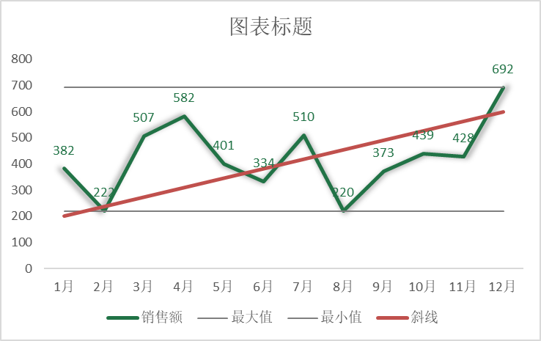
 | 订购日期 | 销售额
 | 1月 | 382
 | 2月 | 222
 | 3月 | 507
 | 4月 | 582
 | 5月 | 401
 | 6月 | 334
 | 7月 | 510
 | 8月 | 220
 | 9月 | 373
 | 10月 | 439
 | 11月 | 428
 | 12月 | 692

答案
 |  | 课后小练习

任务：
 | 利用数据生成折线图，创建辅助数据在图表上生成三条标记线。
 | 用最大值、最小值生成直线，更改为灰色线，用从200-600的斜线表示数据趋势，更改为红线。
 | 自行创建辅助列，思考如何构建数据区域，完成效果见下图。
 | 销售额 | 最大值 | 最小值 | 斜线
1月 | 382 | 692 | 220 | 200
2月 | 222 | 692 | 220
3月 | 507 | 692 | 220
4月 | 582 | 692 | 220
5月 | 401 | 692 | 220
6月 | 334 | 692 | 220
7月 | 510 | 692 | 220
8月 | 220 | 692 | 220
9月 | 373 | 692 | 220
10月 | 439 | 692 | 220
11月 | 428 | 692 | 220
12月 | 692 | 692 | 220 | 600
 | 订购日期 | 销售额 | 最大值 | 最小值 | 斜线
 | 1月 | 382 | 692 | 220 | 200
 | 2月 | 222 | 692 | 220
 | 3月 | 507 | 692 | 220
 | 4月 | 582 | 692 | 220
 | 5月 | 401 | 692 | 220
 | 6月 | 334 | 692 | 220
 | 7月 | 510 | 692 | 220
 | 8月 | 220 | 692 | 220
 | 9月 | 373 | 692 | 220
 | 10月 | 439 | 692 | 220
 | 11月 | 428 | 692 | 220
 | 12月 | 692 | 692 | 220 | 600

